cđ 4 cánh fix rời 2 đố
SẢN XUẤT - THUONG MẠI DNTN SX-TM NGUYỄN TRÌNH
Đ/C : Nguyễn Đáng, khóm 10, phường 9, tp. Trà Vinh, Trà Vinh - SĐT : 0903794531
DỰ ÁN : TUYẾT
CHỦ ĐẦU TƯ : ANH CHỊ KHÁCH HÀNG
HỒ SƠ LẮP RÁP CỬA NHÔM KÍNH - SỐ HIỆU [1]
Tên cửa |  |  | 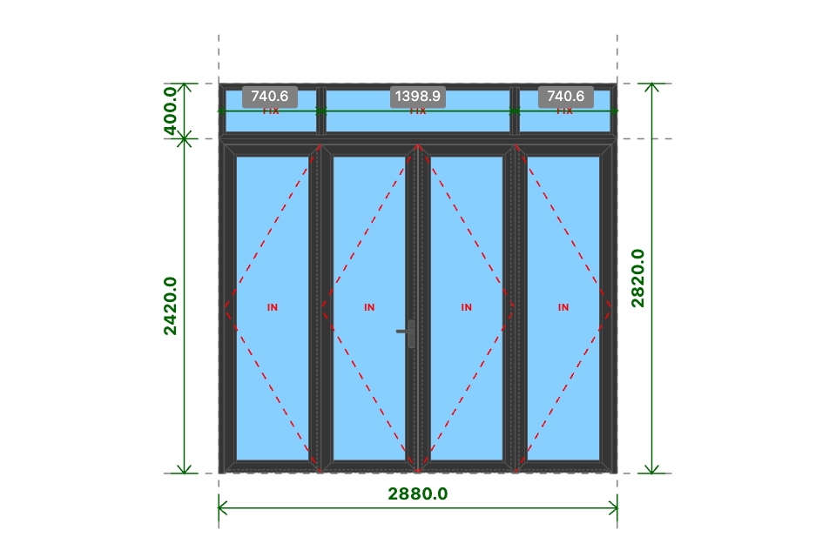
CĐ 4 CÁNH FIX RỜI 2 ĐỐ
Kích thước
2880x2820 (mm)
Số lượng
1 BỘ
Hệ nhôm
Xingfa Quảng Đông hệ 55
Phụ kiện
Theo báo giá
THỐNG KÊ THANH NHÔM - NHỰA
STT | Mã hiệu | Tên cây nhôm |  | Dài(mm) | Cắt 2 đầu | Số lượng | TL(kg) | Kiểm
1 | C3300 | nẹp nối khung |  | 2880 | |===| | 1 | 1
2 | C3328 | khung bao cửa đi mở quay |  | 2880 | /===\ | 1 | 3.62
3 | C3328 | khung bao cửa đi mở quay |  | 2419 | |===\ | 1 | 3.04
4 | C3328 | khung bao cửa đi mở quay |  | 2419 | /===| | 1 | 3.04
5 | C3332 | cánh cửa đi mở quay trong |  | 695 | /===\ | 8 | 8.02
6 | C3332 | cánh cửa đi mở quay trong |  | 2370 | /===\ | 8 | 27.34
7 | C3295 | nẹp cánh |  | 2234 | |===| | 8 | 4.84
8 | C3295 | nẹp cánh |  | 521 | |===| | 8 | 1.13
9 | C22903 | đố động cửa đi |  | 2337 | |===| | 3 | 6.25
10 | C22900 | ốp chân cánh không ngưỡng |  | 634 | |===| | 4 | 1.21
11 | C3209 | khung bao vách |  | 2880 | /===\ | 2 | 4.62
12 | C3209 | khung bao vách |  | 399 | /===\ | 2 | 0.64
13 | C3203 | đố chia vách |  | 347 | |===| | 2 | 0.66
14 | C3295 | nẹp vách |  | 337 | |===| | 6 | 0.55
15 | C3295 | nẹp vách |  | 657 | |===| | 4 | 0.71
16 | C3295 | nẹp vách |  | 1331 | |===| | 2 | 0.72
 |  | Tổng cộng : |  |  |  |  | 67.39
THỐNG KÊ KÍNH
STT | Mã hiệu | Loại kính |  | Rộng(mm) | Cao(mm) | Số lượng | DT(m2) | Kiểm
1 | CL8 | Kính trắng CL 8ly |  | 553 | 2228 | 4 | 4.93
2 | CL8 | Kính trắng CL 8ly |  | 689 | 331 | 2 | 0.46
3 | CL8 | Kính trắng CL 8ly |  | 1363 | 331 | 1 | 0.45
 |  | Tổng cộng : |  |  |  |  | 5.84
THỐNG KÊ PHỤ KIỆN CHÍNH
STT | Nhãn hiệu | Tên phụ kiện |  |  | ĐVT | Mã hiệu | Số lượng | Kiểm
1 |  | Ke tăng cứng |  |  | cái |  | 38
2 |  | Ke vĩnh cữu 31x41 (cửa đi mở quay XF55) |  |  | cái |  | 18
3 | DRAHO TT | Tay nắm gạt cửa đi - DRAHO TT |  |  | cặp |  | 1
4 | DRAHO TT | Thân khóa đa điểm - DRAHO TT |  |  | cái |  | 1
5 | DRAHO TT | Lõi khóa 2 đầu chìa - DRAHO TT |  |  | cái |  | 1
6 | DRAHO TT | Miệng khóa - DRAHO TT |  |  | cái |  | 1
7 | DRAHO TT | Đầu nối chuyển động - DRAHO TT |  |  | cái |  | 2
8 | DRAHO TT | Vấu hãm 2-4 cánh - DRAHO TT |  |  | cái |  | 2
9 | DRAHO TT | Chốt bật 320 - DRAHO TT |  |  | cái |  | 3
10 | DRAHO TT | Đầu chốt cánh phụ - DRAHO TT |  |  | cái |  | 6
11 | DRAHO TT | Hố chốt - DRAHO TT |  |  | cái |  | 3
12 | DRAHO TT | Bản lề lá 4D (khung và cánh) - DRAHO TT |  |  | cái |  | 6
13 | DRAHO TT | Bản lề lá 4D (cánh và cánh) - DRAHO TT |  |  | cái |  | 6
14 |  | Ke vĩnh cữu 14x51 2 vít (khung vách - khung cửa lùa XF55) |  |  | cái |  | 4
15 |  | Pát liên kết đố chia vách XF55 |  |  | cái |  | 4
THỐNG KÊ VẬT TƯ PHỤ
STT | Nhãn hiệu | Tên Vật Tư |  |  | ĐVT | Mã hiệu | Số lượng | Kiểm
1 |  | Nắp bịt đố động cửa đi (các loại) |  |  | cái |  | 3
2 |  | Nắp bịt ốp chân cánh (các loại) |  |  | cái |  | 5
3 |  | VTP Cửa đi mở quay 4 cánh (gioăng - nêm - keo - vít) |  |  | m2 |  | 6.69
4 |  | VTP ô vách (gioăng - nêm - keo - vít) |  |  | m2 |  | 0.92

PN
SẢN XUẤT - THUONG MẠI DNTN SX-TM NGUYỄN TRÌNH
Đ/C : Nguyễn Đáng, khóm 10, phường 9, tp. Trà Vinh, Trà Vinh - SĐT : 0903794531
DỰ ÁN : TUYẾT
CHỦ ĐẦU TƯ : ANH CHỊ KHÁCH HÀNG
HỒ SƠ LẮP RÁP CỬA NHÔM KÍNH - SỐ HIỆU [2]
Tên cửa |  |  | 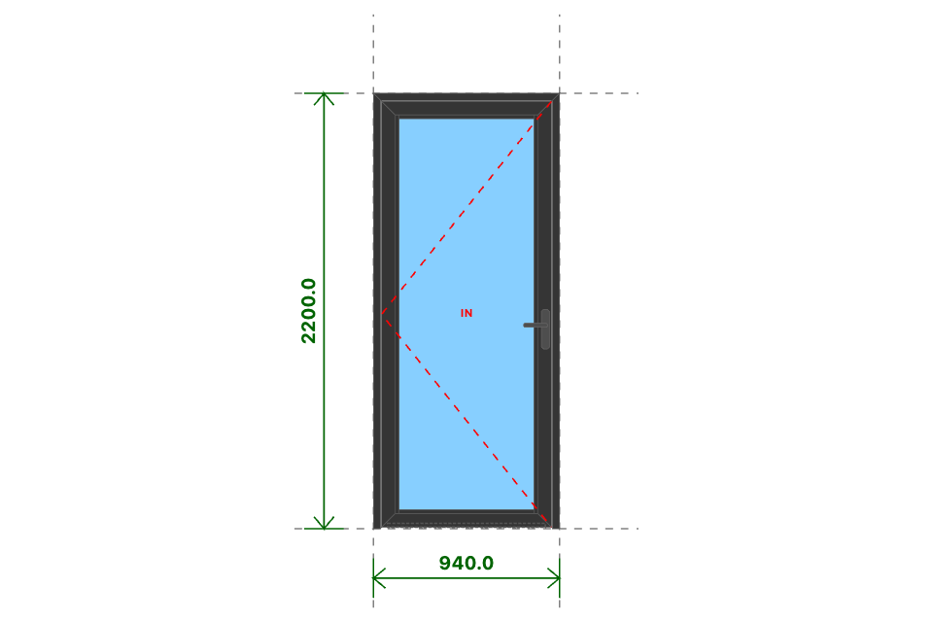
PN
Kích thước
940x2200 (mm)
Số lượng
2 BỘ
Hệ nhôm
Xingfa Quảng Đông hệ 55
Phụ kiện
Theo báo giá
THỐNG KÊ THANH NHÔM - NHỰA
STT | Mã hiệu | Tên cây nhôm |  | Dài(mm) | Cắt 2 đầu | Số lượng | TL(kg) | Kiểm
1 | C3328 | khung bao cửa đi mở quay |  | 940 | /===\ | 2 | 2.36
2 | C3328 | khung bao cửa đi mở quay |  | 2200 | |===\ | 2 | 5.53
3 | C3328 | khung bao cửa đi mở quay |  | 2200 | /===| | 2 | 5.53
4 | C3332 | cánh cửa đi mở quay trong |  | 858 | /===\ | 4 | 4.95
5 | C3332 | cánh cửa đi mở quay trong |  | 2151 | /===\ | 4 | 12.41
6 | C3295 | nẹp cánh |  | 2015 | |===| | 4 | 2.18
7 | C3295 | nẹp cánh |  | 684 | |===| | 4 | 0.74
8 | C22900 | ốp chân cánh không ngưỡng |  | 797 | |===| | 2 | 0.76
 |  | Tổng cộng : |  |  |  |  | 34.46
THỐNG KÊ KÍNH
STT | Mã hiệu | Loại kính |  | Rộng(mm) | Cao(mm) | Số lượng | DT(m2) | Kiểm
1 | CL8_M | Kính mờ CL 8ly |  | 716 | 2009 | 2 | 2.88
 |  | Tổng cộng : |  |  |  |  | 2.88
THỐNG KÊ PHỤ KIỆN CHÍNH
STT | Nhãn hiệu | Tên phụ kiện |  |  | ĐVT | Mã hiệu | Số lượng | Kiểm
1 |  | Ke tăng cứng |  |  | cái |  | 20
2 |  | Ke vĩnh cữu 31x41 (cửa đi mở quay XF55) |  |  | cái |  | 12
3 | DRAHO TT | Bản lề lá 4D (khung và cánh) - DRAHO TT |  |  | cái |  | 6
4 | DRAHO TT | Tay nắm gạt cửa đi - DRAHO TT |  |  | cặp |  | 2
5 | DRAHO TT | Thân khóa đơn điểm - DRAHO TT |  |  | cái |  | 2
6 | DRAHO TT | Lõi khóa 1 đầu chìa núm xoay mở trong - DRAHO TT |  |  | cái |  | 2
7 | DRAHO TT | Miệng khóa - DRAHO TT |  |  | cái |  | 2
THỐNG KÊ VẬT TƯ PHỤ
STT | Nhãn hiệu | Tên Vật Tư |  |  | ĐVT | Mã hiệu | Số lượng | Kiểm
1 |  | Nắp bịt ốp chân cánh (các loại) |  |  | cái |  | 4
2 |  | VTP Cửa đi mở quay 1 cánh (gioăng - nêm - keo - vít) |  |  | m2 |  | 3.76

Toilet
SẢN XUẤT - THUONG MẠI DNTN SX-TM NGUYỄN TRÌNH
Đ/C : Nguyễn Đáng, khóm 10, phường 9, tp. Trà Vinh, Trà Vinh - SĐT : 0903794531
DỰ ÁN : TUYẾT
CHỦ ĐẦU TƯ : ANH CHỊ KHÁCH HÀNG
HỒ SƠ LẮP RÁP CỬA NHÔM KÍNH - SỐ HIỆU [3]
Tên cửa |  |  | 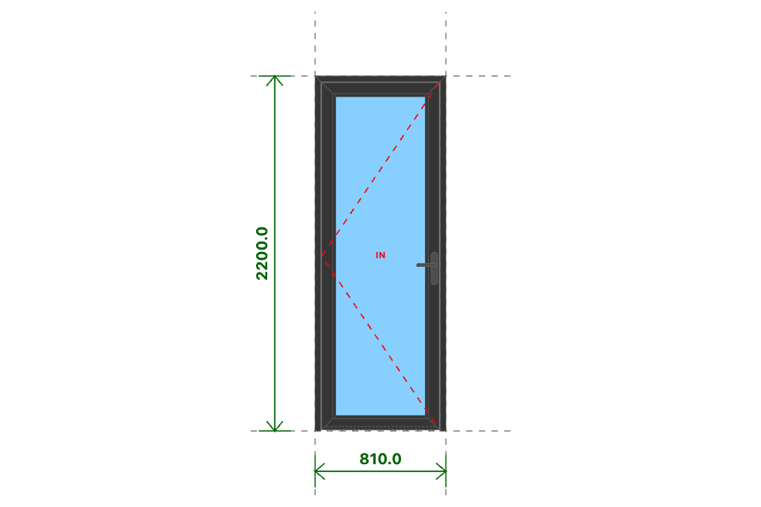
TOILET
Kích thước
810x2200 (mm)
Số lượng
1 BỘ
Hệ nhôm
Xingfa Quảng Đông hệ 55
Phụ kiện
Theo báo giá
THỐNG KÊ THANH NHÔM - NHỰA
STT | Mã hiệu | Tên cây nhôm |  | Dài(mm) | Cắt 2 đầu | Số lượng | TL(kg) | Kiểm
1 | C3328 | khung bao cửa đi mở quay |  | 810 | /===\ | 1 | 1.02
2 | C3328 | khung bao cửa đi mở quay |  | 2200 | |===\ | 1 | 2.77
3 | C3328 | khung bao cửa đi mở quay |  | 2200 | /===| | 1 | 2.77
4 | C3332 | cánh cửa đi mở quay trong |  | 728 | /===\ | 2 | 2.1
5 | C3332 | cánh cửa đi mở quay trong |  | 2151 | /===\ | 2 | 6.2
6 | C3295 | nẹp cánh |  | 2015 | |===| | 2 | 1.09
7 | C3295 | nẹp cánh |  | 554 | |===| | 2 | 0.3
8 | C22900 | ốp chân cánh không ngưỡng |  | 667 | |===| | 1 | 0.32
 |  | Tổng cộng : |  |  |  |  | 16.56
THỐNG KÊ KÍNH
STT | Mã hiệu | Loại kính |  | Rộng(mm) | Cao(mm) | Số lượng | DT(m2) | Kiểm
1 | CL8_M | Kính mờ CL 8ly |  | 586 | 2009 | 1 | 1.18
 |  | Tổng cộng : |  |  |  |  | 1.18
THỐNG KÊ PHỤ KIỆN CHÍNH
STT | Nhãn hiệu | Tên phụ kiện |  |  | ĐVT | Mã hiệu | Số lượng | Kiểm
1 |  | Ke tăng cứng |  |  | cái |  | 10
2 |  | Ke vĩnh cữu 31x41 (cửa đi mở quay XF55) |  |  | cái |  | 6
3 | DRAHO | Bản lề chữ A mở 180 độ - DRAHO |  |  | cái |  | 1
THỐNG KÊ VẬT TƯ PHỤ
STT | Nhãn hiệu | Tên Vật Tư |  |  | ĐVT | Mã hiệu | Số lượng | Kiểm
1 |  | Nắp bịt ốp chân cánh (các loại) |  |  | cái |  | 2
2 |  | VTP Cửa đi mở quay 1 cánh (gioăng - nêm - keo - vít) |  |  | m2 |  | 1.6

Cửa Sau
SẢN XUẤT - THUONG MẠI DNTN SX-TM NGUYỄN TRÌNH
Đ/C : Nguyễn Đáng, khóm 10, phường 9, tp. Trà Vinh, Trà Vinh - SĐT : 0903794531
DỰ ÁN : TUYẾT
CHỦ ĐẦU TƯ : ANH CHỊ KHÁCH HÀNG
HỒ SƠ LẮP RÁP CỬA NHÔM KÍNH - SỐ HIỆU [4]
Tên cửa |  |  | 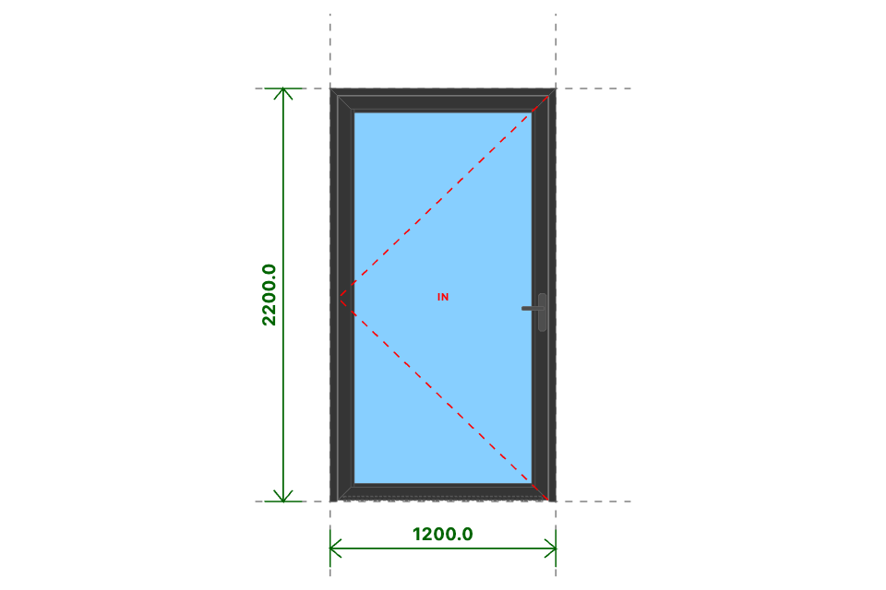
CỬA SAU
Kích thước
1200x2200 (mm)
Số lượng
1 BỘ
Hệ nhôm
Xingfa Quảng Đông hệ 55
Phụ kiện
Theo báo giá
THỐNG KÊ THANH NHÔM - NHỰA
STT | Mã hiệu | Tên cây nhôm |  | Dài(mm) | Cắt 2 đầu | Số lượng | TL(kg) | Kiểm
1 | C3328 | khung bao cửa đi mở quay |  | 1200 | /===\ | 1 | 1.51
2 | C3328 | khung bao cửa đi mở quay |  | 2200 | |===\ | 1 | 2.77
3 | C3328 | khung bao cửa đi mở quay |  | 2200 | /===| | 1 | 2.77
4 | C3332 | cánh cửa đi mở quay trong |  | 1118 | /===\ | 2 | 3.22
5 | C3332 | cánh cửa đi mở quay trong |  | 2151 | /===\ | 2 | 6.2
6 | C3295 | nẹp cánh |  | 2015 | |===| | 2 | 1.09
7 | C3295 | nẹp cánh |  | 944 | |===| | 2 | 0.51
8 | C22900 | ốp chân cánh không ngưỡng |  | 1057 | |===| | 1 | 0.5
 |  | Tổng cộng : |  |  |  |  | 18.57
THỐNG KÊ KÍNH
STT | Mã hiệu | Loại kính |  | Rộng(mm) | Cao(mm) | Số lượng | DT(m2) | Kiểm
1 | CL8_M | Kính mờ CL 8ly |  | 976 | 2009 | 1 | 1.96
 |  | Tổng cộng : |  |  |  |  | 1.96
THỐNG KÊ PHỤ KIỆN CHÍNH
STT | Nhãn hiệu | Tên phụ kiện |  |  | ĐVT | Mã hiệu | Số lượng | Kiểm
1 |  | Ke tăng cứng |  |  | cái |  | 10
2 |  | Ke vĩnh cữu 31x41 (cửa đi mở quay XF55) |  |  | cái |  | 6
3 | DRAHO | Bản lề chữ A mở quay 10 in - DRAHO |  |  | cái |  | 1
THỐNG KÊ VẬT TƯ PHỤ
STT | Nhãn hiệu | Tên Vật Tư |  |  | ĐVT | Mã hiệu | Số lượng | Kiểm
1 |  | Nắp bịt ốp chân cánh (các loại) |  |  | cái |  | 2
2 |  | VTP Cửa đi mở quay 1 cánh (gioăng - nêm - keo - vít) |  |  | m2 |  | 2.44

Đ. Ban Công
SẢN XUẤT - THUONG MẠI DNTN SX-TM NGUYỄN TRÌNH
Đ/C : Nguyễn Đáng, khóm 10, phường 9, tp. Trà Vinh, Trà Vinh - SĐT : 0903794531
DỰ ÁN : TUYẾT
CHỦ ĐẦU TƯ : ANH CHỊ KHÁCH HÀNG
HỒ SƠ LẮP RÁP CỬA NHÔM KÍNH - SỐ HIỆU [5]
Tên cửa |  |  | 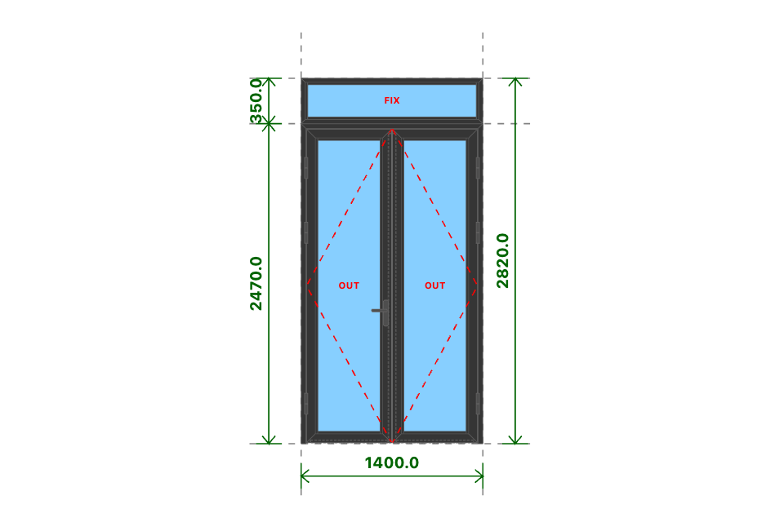
Đ. BAN CÔNG
Kích thước
1400x2820 (mm)
Số lượng
1 BỘ
Hệ nhôm
Xingfa Quảng Đông hệ 55
Phụ kiện
Theo báo giá
THỐNG KÊ THANH NHÔM - NHỰA
STT | Mã hiệu | Tên cây nhôm |  | Dài(mm) | Cắt 2 đầu | Số lượng | TL(kg) | Kiểm
1 | C3300 | nẹp nối khung |  | 1400 | |===| | 1 | 0.49
2 | C3328 | khung bao cửa đi mở quay |  | 1400 | /===\ | 1 | 1.76
3 | C3328 | khung bao cửa đi mở quay |  | 2469 | |===\ | 1 | 3.1
4 | C3328 | khung bao cửa đi mở quay |  | 2469 | /===| | 1 | 3.1
5 | C3303 | cánh cửa đi mở quay ngoài |  | 655 | /===\ | 4 | 3.78
6 | C3303 | cánh cửa đi mở quay ngoài |  | 2420 | /===\ | 4 | 13.95
7 | C3295 | nẹp cánh |  | 2284 | |===| | 4 | 2.48
8 | C3295 | nẹp cánh |  | 481 | |===| | 4 | 0.52
9 | C22900 | ốp chân cánh không ngưỡng |  | 594 | |===| | 2 | 0.57
10 | C22903 | đố động cửa đi |  | 2387 | |===| | 1 | 2.13
11 | C3209 | khung bao vách |  | 1400 | /===\ | 2 | 2.25
12 | C3209 | khung bao vách |  | 349 | /===\ | 2 | 0.56
13 | C3295 | nẹp vách |  | 287 | |===| | 2 | 0.16
14 | C3295 | nẹp vách |  | 1300 | |===| | 2 | 0.7
 |  | Tổng cộng : |  |  |  |  | 35.53
THỐNG KÊ KÍNH
STT | Mã hiệu | Loại kính |  | Rộng(mm) | Cao(mm) | Số lượng | DT(m2) | Kiểm
1 | CL8 | Kính trắng CL 8ly |  | 513 | 2278 | 2 | 2.34
2 | CL8 | Kính trắng CL 8ly |  | 1332 | 281 | 1 | 0.37
 |  | Tổng cộng : |  |  |  |  | 2.71
THỐNG KÊ PHỤ KIỆN CHÍNH
STT | Nhãn hiệu | Tên phụ kiện |  |  | ĐVT | Mã hiệu | Số lượng | Kiểm
1 |  | Ke tăng cứng |  |  | cái |  | 22
2 |  | Ke vĩnh cữu 31x41 (cửa đi mở quay XF55) |  |  | cái |  | 10
3 | DRAHO TT | Tay nắm gạt cửa đi - DRAHO TT |  |  | cặp |  | 1
4 | DRAHO TT | Thân khóa đa điểm - DRAHO TT |  |  | cái |  | 1
5 | DRAHO TT | Lõi khóa 2 đầu chìa - DRAHO TT |  |  | cái |  | 1
6 | DRAHO TT | Miệng khóa - DRAHO TT |  |  | cái |  | 1
7 | DRAHO TT | Đầu nối chuyển động - DRAHO TT |  |  | cái |  | 2
8 | DRAHO TT | Vấu hãm 2-4 cánh - DRAHO TT |  |  | cái |  | 2
9 | DRAHO TT | Chốt bật 320 - DRAHO TT |  |  | cái |  | 1
10 | DRAHO TT | Đầu chốt cánh phụ - DRAHO TT |  |  | cái |  | 2
11 | DRAHO TT | Hố chốt - DRAHO TT |  |  | cái |  | 1
12 | DRAHO TT | Bản lề lá 4D (khung và cánh) - DRAHO TT |  |  | cái |  | 6
13 |  | Ke vĩnh cữu 14x51 2 vít (khung vách - khung cửa lùa XF55) |  |  | cái |  | 4
THỐNG KÊ VẬT TƯ PHỤ
STT | Nhãn hiệu | Tên Vật Tư |  |  | ĐVT | Mã hiệu | Số lượng | Kiểm
1 |  | Nắp bịt đố động cửa đi (các loại) |  |  | cái |  | 1
2 |  | Nắp bịt ốp chân cánh (các loại) |  |  | cái |  | 3
3 |  | VTP Cửa đi mở quay 2 cánh (gioăng - nêm - keo - vít) |  |  | m2 |  | 3.23
4 |  | VTP ô vách (gioăng - nêm - keo - vít) |  |  | m2 |  | 0.38

s1
SẢN XUẤT - THUONG MẠI DNTN SX-TM NGUYỄN TRÌNH
Đ/C : Nguyễn Đáng, khóm 10, phường 9, tp. Trà Vinh, Trà Vinh - SĐT : 0903794531
DỰ ÁN : TUYẾT
CHỦ ĐẦU TƯ : ANH CHỊ KHÁCH HÀNG
HỒ SƠ LẮP RÁP CỬA NHÔM KÍNH - SỐ HIỆU [6]
Tên cửa |  |  | 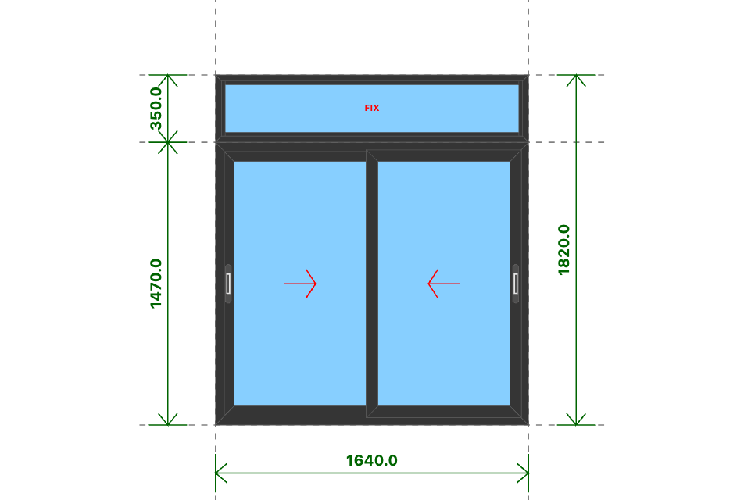
S1
Kích thước
1640x1820 (mm)
Số lượng
4 BỘ
Hệ nhôm
Xingfa Quảng Đông hệ 55
Phụ kiện
Theo báo giá
THỐNG KÊ THANH NHÔM - NHỰA
STT | Mã hiệu | Tên cây nhôm |  | Dài(mm) | Cắt 2 đầu | Số lượng | TL(kg) | Kiểm
1 | C3300 | nẹp nối khung |  | 1640 | |===| | 4 | 2.28
2 | D23151 | khung bao cửa sổ trượt |  | 1640 | /===\ | 8 | 12.45
3 | D23151 | khung bao cửa sổ trượt |  | 1469 | /===\ | 8 | 11.15
4 | D23156 | cánh cửa sổ trượt |  | 813 | /===\ | 16 | 12.17
5 | D23156 | cánh cửa sổ trượt |  | 1392 | /===\ | 16 | 20.85
6 | D23157 | ốp móc cánh cửa sổ trượt |  | 1392 | |===| | 8 | 4.06
7 | C3209 | khung bao vách |  | 1640 | /===\ | 8 | 10.52
8 | C3209 | khung bao vách |  | 349 | /===\ | 8 | 2.24
9 | C3295 | nẹp vách |  | 287 | |===| | 8 | 0.62
10 | C3295 | nẹp vách |  | 1540 | |===| | 8 | 3.34
 |  | Tổng cộng : |  |  |  |  | 79.69
THỐNG KÊ KÍNH
STT | Mã hiệu | Loại kính |  | Rộng(mm) | Cao(mm) | Số lượng | DT(m2) | Kiểm
1 | CL8 | Kính trắng CL 8ly |  | 715 | 1294 | 8 | 7.41
2 | CL8 | Kính trắng CL 8ly |  | 1572 | 281 | 4 | 1.77
 |  | Tổng cộng : |  |  |  |  | 9.17
THỐNG KÊ PHỤ KIỆN CHÍNH
STT | Nhãn hiệu | Tên phụ kiện |  |  | ĐVT | Mã hiệu | Số lượng | Kiểm
1 |  | Ke vĩnh cữu 14x51 2 vít (khung vách - khung cửa lùa XF55) |  |  | cái |  | 32
2 |  | Ke vĩnh cữu 14x25 (cánh cửa lùa hệ 55) |  |  | cái |  | 32
3 | DRAHO TT | Khóa sò - DRAHO TT |  |  | cái |  | 4
4 | DRAHO TT | Miệng khóa sò - DRAHO TT |  |  | cái |  | 8
5 | DRAHO TT | Bánh xe đơn - DRAHO TT |  |  | cái |  | 16
6 |  | Ke tăng cứng |  |  | cái |  | 16
THỐNG KÊ VẬT TƯ PHỤ
STT | Nhãn hiệu | Tên Vật Tư |  |  | ĐVT | Mã hiệu | Số lượng | Kiểm
1 |  | Đệm chống nhấc cánh |  |  | cái |  | 4
2 |  | Đệm chống rung (lắp cánh) |  |  | cái |  | 16
3 |  | Đệm chống rung (lắp khung) |  |  | cái |  | 16
4 |  | VTP Cửa sổ trượt 2 cánh (gioăng - nêm - keo - vít) |  |  | m2 |  | 8.51
5 |  | VTP ô vách (gioăng - nêm - keo - vít) |  |  | m2 |  | 1.81

S2
SẢN XUẤT - THUONG MẠI DNTN SX-TM NGUYỄN TRÌNH
Đ/C : Nguyễn Đáng, khóm 10, phường 9, tp. Trà Vinh, Trà Vinh - SĐT : 0903794531
DỰ ÁN : TUYẾT
CHỦ ĐẦU TƯ : ANH CHỊ KHÁCH HÀNG
HỒ SƠ LẮP RÁP CỬA NHÔM KÍNH - SỐ HIỆU [7]
Tên cửa |  |  | 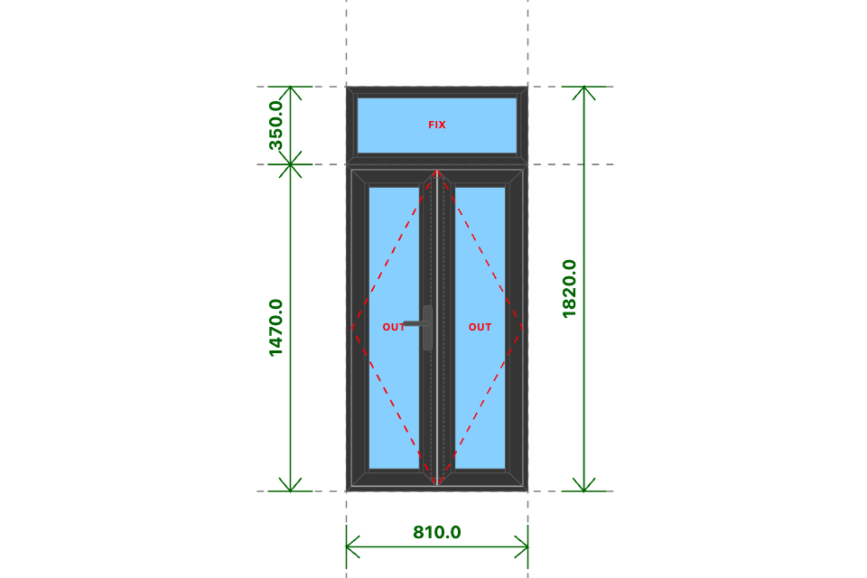
S2
Kích thước
810x1820 (mm)
Số lượng
1 BỘ
Hệ nhôm
Xingfa Quảng Đông hệ 55
Phụ kiện
Theo báo giá
THỐNG KÊ THANH NHÔM - NHỰA
STT | Mã hiệu | Tên cây nhôm |  | Dài(mm) | Cắt 2 đầu | Số lượng | TL(kg) | Kiểm
1 | C3300 | nẹp nối khung |  | 810 | |===| | 1 | 0.28
2 | C3318 | khung bao cửa sổ mở quay |  | 810 | /===\ | 2 | 1.42
3 | C3318 | khung bao cửa sổ mở quay |  | 1469 | /===\ | 2 | 2.57
4 | C3202 | cánh cửa sổ mở quay ngoài |  | 376 | /===\ | 4 | 1.64
5 | C3202 | cánh cửa sổ mở quay ngoài |  | 1419 | /===\ | 4 | 6.18
6 | C3295 | nẹp cánh |  | 1305 | |===| | 4 | 1.41
7 | C3295 | nẹp cánh |  | 224 | |===| | 4 | 0.24
8 | C22903 | đố động cửa sổ |  | 1352 | |===| | 1 | 1.2
9 | C3209 | khung bao vách |  | 810 | /===\ | 2 | 1.3
10 | C3209 | khung bao vách |  | 349 | /===\ | 2 | 0.56
11 | C3295 | nẹp vách |  | 287 | |===| | 2 | 0.16
12 | C3295 | nẹp vách |  | 710 | |===| | 2 | 0.38
 |  | Tổng cộng : |  |  |  |  | 17.35
THỐNG KÊ KÍNH
STT | Mã hiệu | Loại kính |  | Rộng(mm) | Cao(mm) | Số lượng | DT(m2) | Kiểm
1 | CL8 | Kính trắng CL 8ly |  | 256 | 1299 | 2 | 0.67
2 | CL8 | Kính trắng CL 8ly |  | 742 | 281 | 1 | 0.21
 |  | Tổng cộng : |  |  |  |  | 0.87
THỐNG KÊ PHỤ KIỆN CHÍNH
STT | Nhãn hiệu | Tên phụ kiện |  |  | ĐVT | Mã hiệu | Số lượng | Kiểm
1 |  | Ke tăng cứng |  |  | cái |  | 24
2 |  | Ke vĩnh cữu 14x43 1 vít (khung cửa sổ mở quay XF55) |  |  | cái |  | 4
3 |  | Ke vĩnh cữu 25x41 (cánh cửa sổ mở quay XF55) |  |  | cái |  | 8
4 | DRAHO | Bản lề chữ A mở 180 độ - DRAHO |  |  | cái |  | 1
5 |  | Ke vĩnh cữu 14x51 2 vít (khung vách - khung cửa lùa XF55) |  |  | cái |  | 4
THỐNG KÊ VẬT TƯ PHỤ
STT | Nhãn hiệu | Tên Vật Tư |  |  | ĐVT | Mã hiệu | Số lượng | Kiểm
1 |  | Nắp bịt đố động cửa sổ (các loại) |  |  | cái |  | 2
2 |  | Đệm chống xệ |  |  | cặp |  | 2
3 |  | VTP Cửa sổ mở quay 2 cánh (gioăng - nêm - keo - vít) |  |  | m2 |  | 1.1
4 |  | VTP ô vách (gioăng - nêm - keo - vít) |  |  | m2 |  | 0.21

cs hất 1 cánh
SẢN XUẤT - THUONG MẠI DNTN SX-TM NGUYỄN TRÌNH
Đ/C : Nguyễn Đáng, khóm 10, phường 9, tp. Trà Vinh, Trà Vinh - SĐT : 0903794531
DỰ ÁN : TUYẾT
CHỦ ĐẦU TƯ : ANH CHỊ KHÁCH HÀNG
HỒ SƠ LẮP RÁP CỬA NHÔM KÍNH - SỐ HIỆU [8]
Tên cửa |  |  | 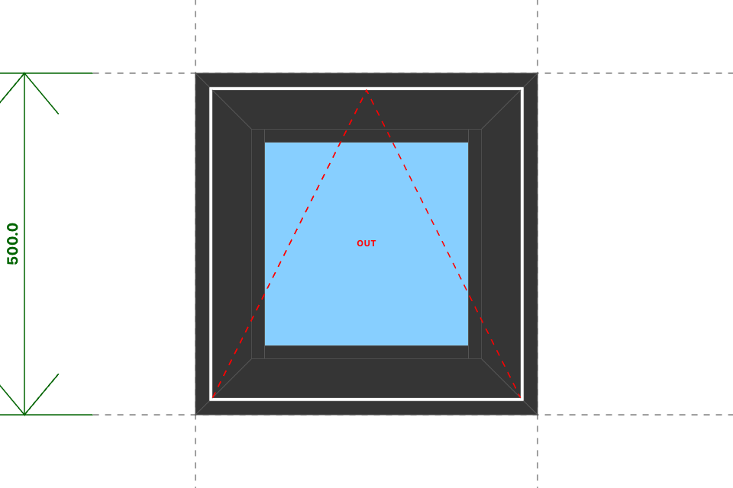
CS HẤT 1 CÁNH
Kích thước
500x500 (mm)
Số lượng
2 BỘ
Hệ nhôm
Xingfa Quảng Đông hệ 55
Phụ kiện
Theo báo giá
THỐNG KÊ THANH NHÔM - NHỰA
STT | Mã hiệu | Tên cây nhôm |  | Dài(mm) | Cắt 2 đầu | Số lượng | TL(kg) | Kiểm
1 | C3318 | khung bao cửa sổ mở quay |  | 500 | /===\ | 8 | 3.5
2 | C3202 | cánh cửa sổ mở quay ngoài |  | 450 | /===\ | 8 | 3.92
3 | C3295 | nẹp cánh |  | 336 | |===| | 4 | 0.36
4 | C3295 | nẹp cánh |  | 298 | |===| | 4 | 0.32
 |  | Tổng cộng : |  |  |  |  | 8.11
THỐNG KÊ KÍNH
STT | Mã hiệu | Loại kính |  | Rộng(mm) | Cao(mm) | Số lượng | DT(m2) | Kiểm
1 | CL8_M | Kính mờ CL 8ly |  | 330 | 330 | 2 | 0.22
 |  | Tổng cộng : |  |  |  |  | 0.22
THỐNG KÊ PHỤ KIỆN CHÍNH
STT | Nhãn hiệu | Tên phụ kiện |  |  | ĐVT | Mã hiệu | Số lượng | Kiểm
1 |  | Ke tăng cứng |  |  | cái |  | 24
2 |  | Ke vĩnh cữu 14x43 1 vít (khung cửa sổ mở quay XF55) |  |  | cái |  | 8
3 |  | Ke vĩnh cữu 25x41 (cánh cửa sổ mở quay XF55) |  |  | cái |  | 8
4 | DRAHO TT | Tay nắm gài cửa sổ - DRAHO TT |  |  | cái |  | 2
5 | DRAHO TT | Bản lề chữ A mở hất 10 in - DRAHO TT |  |  | cái |  | 4
6 | DRAHO TT | Đệm chống xệ - DRAHO TT |  |  | cặp |  | 8
7 | DRAHO TT | Thanh chống gió 10 in - DRAHO TT |  |  | cái |  | 2
THỐNG KÊ VẬT TƯ PHỤ
STT | Nhãn hiệu | Tên Vật Tư |  |  | ĐVT | Mã hiệu | Số lượng | Kiểm
1 |  | Đệm chống xệ |  |  | cặp |  | 4
2 |  | VTP Cửa sổ hất (gioăng - nêm - keo - vít) |  |  | m2 |  | 0.42

